المؤشرات الكلية

سوق العراق للاوراق المالية
جلسة الاحد 2025/11/9 |  |  |  | تقرير أسعار الأسهم المتداولة واخبار الشركات
الجلسة (201)

الاسهم المتداولة المدرجة و OTC |  |  | 20,681,571,819 |  |  | قيمة الأسهم المتداولة المدرجة و OTC |  | 8,864,873,315 |  |  | صفقات الشركات المدرجة وOTC | 1372
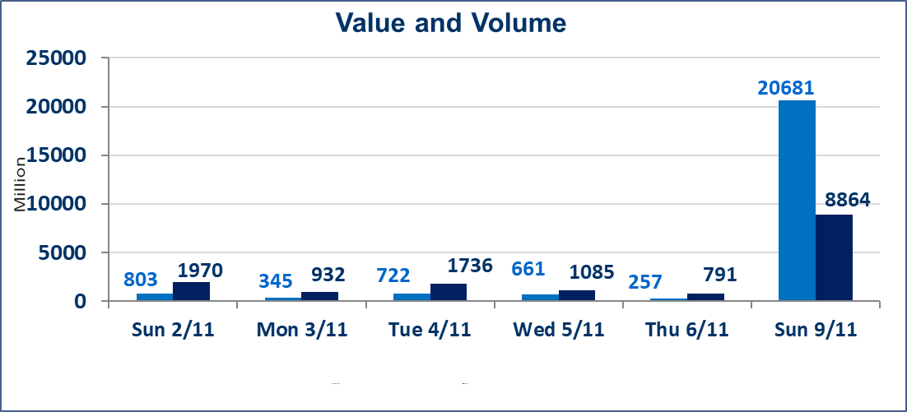
المؤشر60 ISX اليوم | 949.72 |  | نقطة |  |  | المؤشر15 ISX اليوم | 1166.48 | نقطة
المؤشر 60 ISX السابق | 945.08 |  | نقطة |  |  | المؤشر 15 ISX السابق | 1171.72 | نقطة
نسبة التغير | 0.49 |  | % |  |  | نسبة التغير | -0.45 | %
عدد النقاط | 4.64 |  | نقطة |  |  | عدد النقاط | -5.24 | نقطة

الشركات المدرجة | 104 | OTC | 11 | 115 |  | الشركات غير المتداولة المدرجة | 40 | OTC | 8 | 48
الشركات المتداولة | 49 | OTC | 2 | 51 |  | الشركات المرتفعة |  |  | 5
شركات الهيئة العامة |  |  |  | 2 |  | الشركات المنخفضة |  |  | 14
الموقوفة بقرار من هيأة الأوراق المالية |  |  |  | 13
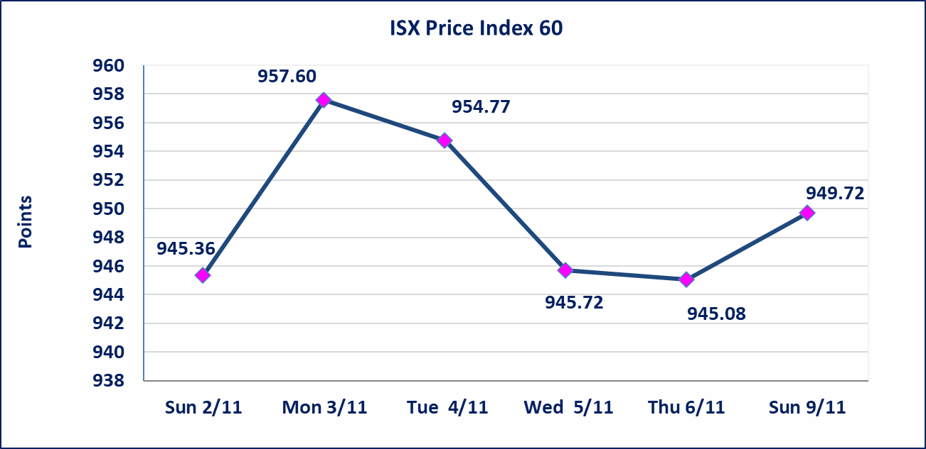
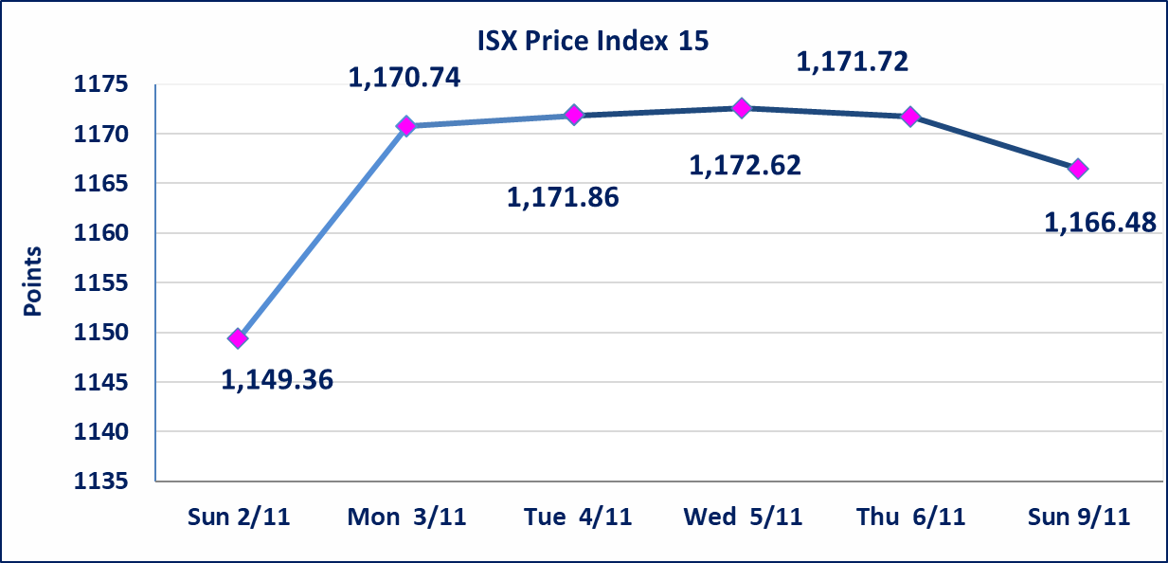

* | استنادا الى كتاب هيأة الاوراق المالية المرقم 2333/9 في 2025/11/9 حصلت الموافقة على اعادة الشركة مصرف زين العراق الاسلامي الى التداول لجلسة الاحد الموافق 202/11/9 وليوم واحده فقط.
الاوامر الخاصة | نفذت شركة نور الوميض أمر متقابل مقصود على أسهم شركة مصرف زين العراق بعدد أسهم (19,764,706,893) سهم بقيمة (6,720,000,343) دينار ، في زمن الجلسة الاضافي (بعد الساعة 1 ظهراً) وفقاً لاجراءات تنفيذ الصفقات الكبيرة.
بابل للإنتاج الحيواني والنباتي(ABAP) | اجابة الشركة ان سبب انخفاض سعر السهم مرتبط بالوضع العام للبلد الاقتصادي والسياسي الذي يوثر على مستوى العرض والطلب التي أدت إلى انخفاض سعر السهم لجلستين بكامل حدود نسبة التغير لجسلتي 11/3 و 2025/11/4.
الحد الأعلى والادنى للتغير في السعر | نسبة التغير في المنصة النظامية (15%)، نسبة التغير في المنصة الثانية (20%)، نسبة التغير في المنصة الثالثة (5%) إرتفاعاً وإنخفاضاً من سعر الاغلاق السابق.
Web site : www.isx-iq.net E-mail : info-isx@isx-iq.net |  |  |  |  | 07834000034 - 07711211522 : ص . ب :3607 العلوية الهاتف |  |  |  |  |  | بغداد /الكرادة/ قرب المسرح الوطني /مجاور مصرف الخليج التجاري

نسبة التغير
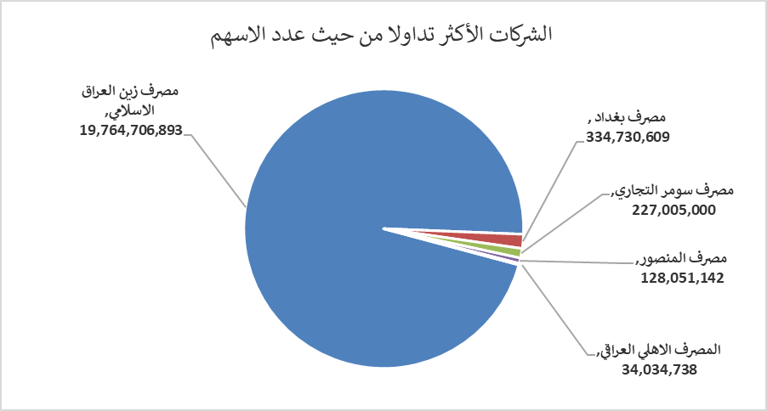
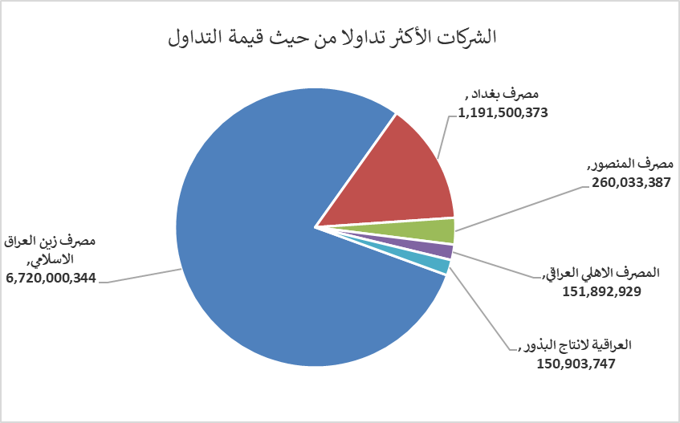
الشركات الأكثر ارتفاعاً وانخفاضاً

نسبة التغير لاسعار الاغلاق الاكثر ارتفاعاً |  |  |  | نسبة التغير لاسعار الاغلاق الاكثر انخفاضاً
اسم الشركة | اغلاق | التغير(%) | الاسهم المتداولة | اسم الشركة | اغلاق | التغير (%) | الاسهم المتداولة
مصرف الاقتصاد | 0.250 | 4.17 | 14,000,000 | مصرف الانصاري | 0.300 | -14.29 | 1,000,000
مصرف بغداد | 3.540 | 4.12 | 334,730,609 | بغداد العراق للنقل العام | 29.450 | -1.83 | 645,398
الخاتم للاتصالات | 2.620 | 1.95 | 111,616 | بغداد للمشروبات الغازية | 4.970 | -1.78 | 21,747,272
الصناعات الالكترونية | 1.770 | 1.14 | 10,827,000 | اسيا سيل للاتصالات | 12.900 | -1.75 | 6,679,896
العراقية لانتاج البذور | 5.710 | 0.18 | 26,742,597 | مصرف الائتمان العراقي | 0.670 | -1.47 | 1,029,505

الشركات الاكثر نشاطا حسب الاسهم المتداولة (حجم التداول) |  |  |  | الشركات الاكثر نشاطا حسب القيمة المتداولة
اسم الشركة | اغلاق | التغير(%) | الاسهم المتداولة | اسم الشركة | اغلاق | التغير (%) | القيمة المتداولة
مصرف زين العراق الاسلامي | 0.340 | 0.00 | 19,764,706,893 | مصرف زين العراق الاسلامي | 0.340 | 0.00 | 6,720,000,344
مصرف بغداد | 3.540 | 4.12 | 334,730,609 | مصرف بغداد | 3.540 | 4.12 | 1,191,500,373
مصرف سومر التجاري | 0.090 | 0.00 | 227,005,000 | مصرف المنصور | 2.030 | -0.49 | 260,033,387
مصرف المنصور | 2.030 | -0.49 | 128,051,142 | المصرف الاهلي العراقي | 4.500 | -1.10 | 151,892,929
المصرف الاهلي العراقي | 4.500 | -1.10 | 34,034,738 | العراقية لانتاج البذور | 5.710 | 0.18 | 150,903,747

